关系图
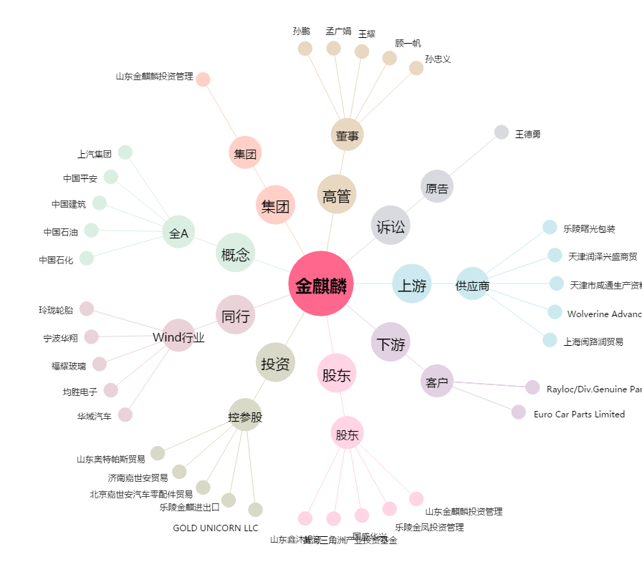
金麒麟[603586.SH] - 关系概览图

